Основные запчасти
Запасные части к косилкам АР-165 и АР-195
арт. | наименование | РРЦ с НДС 22% | Изображение З/Ч
АР-001.005 | Крышка барабана | 480.00 ₽
АР-001.013 | Гайка широкая М 20х1,5 с уменьшенной резьбой | 30.00 ₽
АР-001.013П | Гайка широкая М 20х1,5 с уменьшенной резьбой c проточкой | 60.00 ₽
АР-001.015 | Дистанционная труба/втулка вала привода | 175.00 ₽
АР-001.018 | Пыльник | 150.00 ₽
АР-003.018 | Тяга малая | 300.00 ₽
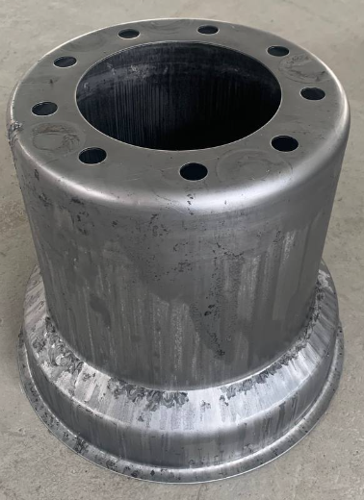 АР-006.003 | Тарелка нижняя малая | 1,670.00 ₽
АР-006.004 | Тарелка нижняя большая | 2,800.00 ₽
АР-006.005 | Тарелка верхняя | 3,850.00 ₽
АР-006.006 | Тарелка нижняя большая | 4,100.00 ₽
АР-006.007 | Тарелка верхняя | 5,450.00 ₽
 АР-007.007 | Дистанционная труба/втулка вала привода карданного вала | 320.00 ₽
АР-008.006 | Планка-кронштейн | 150.00 ₽
АР-008.009 | Планка-кронштейн | 160.00 ₽
АР-010.005 | Дистанционная втулка, стопорного механизма | 165.00 ₽
АР-016.002 | Дистанционная труба\втулка основного вала | 600.00 ₽
АР-016.003 | Дистанционная труба\втулка основного вала | 700.00 ₽
АР-016.005 | Дистанционная труба/втулка основного вала | 85.00 ₽
АР-016.006 | Дистанционная труба/втулка основного вала | 110.00 ₽
АР-016.008 | Стопорная пластина | 50.00 ₽
АР-016.009 | Стопорная пластина | 20.00 ₽
АР-016.010 | Флажок механизма натяжения ремней | 50.00 ₽ | 
АР-017.165 | Основной вал | 2,700.00 ₽
АР-017.195 | Основной вал | 2,900.00 ₽
АР-017.001 | Вал привода карданного вала | 2,000.00 ₽
АР-017.002 | Вал барабана | 2,500.00 ₽
АР-017.003 | Вал привода вала | 1,300.00 ₽
АР-017.004 | Дистанционная втулка механизма копирования | 155.00 ₽
АР-017.005 | Втулка рычага рамы подъема | 120.00 ₽
АР-026.100 | Держатель ножа | 720.00 ₽
АР-026.002 | ПИН ножедержателя | 150.00 ₽ | 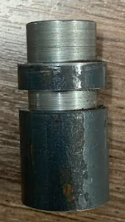
АР-026.101 | Держатель ножа | 325.00 ₽

Дополнительные компоненты
Запасные части к косилкам АР-165 и АР-195
арт. | наименование | РРЦ с НДС 22% | Изображение З/Ч
АР-001.012 | Постель вала в сборе с винтами | 2,350.00 ₽
АР-013.100 | Предохранительный механизм в сборе | 3,700.00 ₽ | 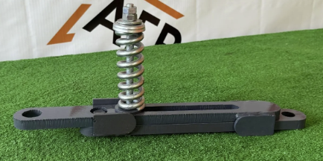
АР-018 | Ступица барабана 165/195 | 6,150.00 ₽ | 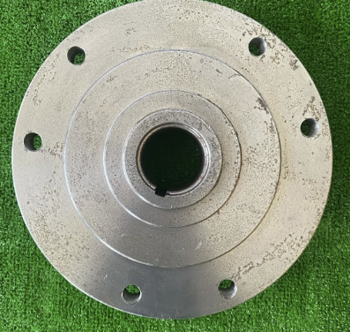
АР-019 | Ступица малая нижней тарелки 165/196 | 2,800.00 ₽ | 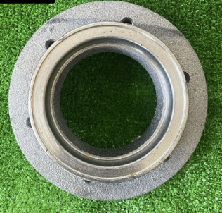
АР-020 | Рычаг рамы подьема | 2,100.00 ₽
АР-021 | Шкив большой три ручья | 7,850.00 ₽
АР-022 | Шкив малый три ручья | 6,450.00 ₽
АР-023 | Шестерня большая | 2,850.00 ₽
АР-024 | Шестерня малая внутр d=30мм | 3,560.00 ₽
АР-025 | Шестерня малая внутр d=25мм | 3,350.00 ₽
АР-026 | Держатель ножа в сборе 165/195 | 1,150.00 ₽
АР-027 | Пружина защитного механизма | 2,000.00 ₽
АР-028 | Пружина защитного механизма | 700.00 ₽
АР-029 | Втулка | 125.00 ₽
АР-030 СБ. | Автомат натяжитель в сборе | 2,500.00 ₽
АР-031 | Защитный кожух карданного вала | 500.00 ₽ | 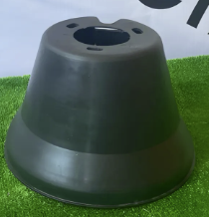
АР-033 | Нож косилки | 168.00 ₽
АР-034 | Подшипник | 675.00 ₽
АР-035 | Подшипник | 735.00 ₽
АР-036 | Подшипник | 735.00 ₽
АР-037 | Подшипник | 750.00 ₽
АР-038 | Подшипник | 2,015.00 ₽
АР-039 | Подшипник | 1,875.00 ₽
АР-040 | Сальник | 100.00 ₽
АР-041 | Сальник | 100.00 ₽
АР-042/165 | Ремень косилки 165 | 850.00 ₽
АР-042/166 | Ремень косилки 195 | 900.00 ₽
АР-043 | Вал карданный с обгонной муфтой | 14,000.00 ₽ | 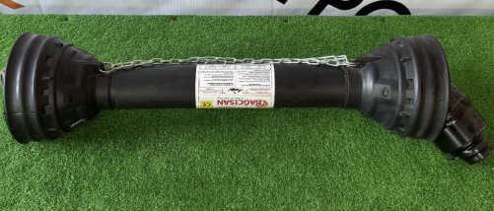
АР-044 | Стопорная шайба | 60.00 ₽
АР-045 | Стопорная шайба | 60.00 ₽
АР-046 | Стопорная шайба | 125.00 ₽
АР-047 | Шайба под пружину защитного механизма | 155.00 ₽
АР-050.004 | Болт 16х35 | 50.00 ₽
АР-050.005 | Болт 16х45 | 65.00 ₽
АР-050.006 | Болт М20х1,5 | 355.00 ₽
АР-050.008 | Болт защитного механизма | 370.00 ₽
АР-050.014 | Гайка М12 | 50.00 ₽
АР-050.015 | Гайка М16 | 50.00 ₽
АР-050.016 | Гайка М30 | 100.00 ₽
АР-050.017 | Гайка М24 | 100.00 ₽
АР-050.020 | Шайба М12 | 15.00 ₽
АР-050.021 | Шайба увеличенная М12 увеличенная | 15.00 ₽
АР-050.022 | Шайба М16 | 18.00 ₽
АР-050.037 | Стопорное кольцо S-3мм | 170.00 ₽
АР-050.031 | Шплинт | 25.00 ₽
Ар-050.036 | Пресс Масленка | 15.00 ₽
АР-050.039 | Стопорное кольцо | 60.00 ₽
АР-050.040 | Стопорное кольцо | 60.00 ₽
АР-050.041 | Шпонка большая | 60.00 ₽
АР-050.042 | Шпонка малая | 60.00 ₽
АР-050.047 | Шпонка малая вала привода | 60.00 ₽
Мк-181 НО | Вал барабанов 165/915 | 3,800.00 ₽
М-181 СТ | Вал барабанов 165/915 | 3,800.00 ₽

